1.IDENTIFICACION
INFORMACIÓN GENERAL |  | INFORMACIÓN DEL ESTUDIO RESPECTIVO
 |  | NODO NÚMERO |  |  |  |  | 27020
 |  | INFORME NÚMERO |  |  |  |  | 1546
CONTRATISTA | UNIÓN TEMPORAL MOVILIDAD 2014 | ORDEN DE TRABAJO No. |  |  |  |  | PROGRAMACION BASICA
 |  | FECHA DE LA ORDEN DE TRABAJO |  |  |  |  | -
 |  | FECHA DE LA TOMA DE INFORMACIÓN |  |  |  |  | 300814
 |  | DÌA DE LA SEMANA
OBJETO DEL CONTRATO | REALIZAR LA TOMA DE INFORMACIÓN DE CAMPO, COMO INSUMO DEL PROGRAMA DE MONITOREO, SEGUIMIENTO Y PLANEACIÓN DEL TRÁNSITO Y EL TRANSPORTE DE BOGOTA D.C | TIPO DE ESTUDIO |  |  |  |  | VOLÚMENES POR TIPO DE VEHÍCULO DISCRIMINANDO CAMIONES
 |  | NOMBRE DEL ARCHIVO |  |  |  |  | 27020_AK_72_X_AC_17_140830_VOL_V1.xlsx
 |  | CÓDIGO DEL ESTUDIO |  |  |  |  | VOL
 |  | LUGAR DE LA TOMA DE INFORMACIÓN
NÚMERO DE CONTRATO | 2072-2013 | COORDENADA X |  |  |  |  | LONGITUD
 |  | COORDENADA Y |  |  |  |  | LATITUD

FECHA DE INICIO DEL CONTRATO | 22-01-2014 | PROFESIONALES RESPONSABLES
 |  | CONSULTOR (DIRECTOR) |  |  |  |  | ING. MSC. SANDRA LUCIA NAVAS TEQUIA
 |  | CONSULTOR (COORDINADOR GENERAL) |  |  |  |  | ING. MSC. LUIS FERNANDO RUBIANO BARRERO
INTERVENTORÍA | UNIVERSIDAD NACIONAL DE COLOMBIA | CONSULTOR (EXPERTO EN TRÁNSITO Y TRANSPORTE) |  |  |  |  | ING. ESP. DIANA PAOLA PARADA
 |  | CONSULTOR (ING ANÀLISIS) |  |  |  |  | ING. JUAN MANUEL VILLAMARÍN
 |  | INTERVENTORÍA (DIRECTOR) |  |  |  |  | ING. MSC. ARTURO ZARATE
 |  | INTERVENTORÍA (ESPECIALISTA) |  |  |  |  | ING. MSC. WILLIAM CASTRO
 |  | INTERVENTORÍA (RESIDENTE) |  |  |  |  | ING. JOSÉ EDWIN TORRES
OBJETO DEL CONTRATO | INTERVENTORÍA TÉCNICA, ADMINISTRATIVA Y FINANCIERA PARA LA TOMA DE INFORMACIÓN DE CAMPO COMO INSUMO DEL PROGRAMA DE MONITOREO, SEGUIMIENTO Y PLANEACIÓN DEL TRÁNSITO Y TRANSPORTE DE BOGOTÁ D.C. | SUPERVISOR SECRETARIA MOVILIDAD |  |  |  |  | ING. FABIAN GONZALEZ

 |  | VERSIONES DEL ESTUDIO
 |  | NÚMERO |  | FECHA | OBSERVACIONES
NÚMERO DE CONTRATO | 2072-2013 | Versión 0 |  | 18/09/14
 |  | Versión 1 |  | 06/10/14 | SE ATENDIERON OBSERVACIONES DE INTERVENTORÍA SEGÚN OFICIO FI-INT-CMTTUB14-550-14, SE DA RESPUESTA MEDIANTE OFICIO N° ICV-187-C-956. Para el movimiento 1 en el período de las 08:15 se verificó el volumen de busetas, encontrando un error de digitación; se realizan las respectivas modificaciones. Para el volumen de especiales en el período de las 15:00 horas la información registrada corresponde a la suministrada por los formatos de campo, el incremento en el volumen de especiales es producto de la finalización de la jornada académica en centros de estudio y el consecuente paso de rutas escolares por la intersección. Para el movimiento 4 en el período de las 22:00, la información registrada corresponde a la suministrada por los formatos de campo, este volumen corresponde a una condición normal del tráfico dado el período del día. Se verifica y modifica el área de impresión en el resumen mensual.
 |  | Versión 2
FECHA DE INICIO DEL CONTRATO | 21-01-2014 | Versión 3

 |  | DESCRIPCIÓN DE LA TOMA DE INFORMACIÓN
 |  | TIPO DE VEHÍCULO | FACTOR DE EQUIVALENCIA | MOVIMIENTOS AFORADOS |  |  | No. DE PERÍODOS | HORA
ESQUEMA |  |  |  | ACCESO | LENTA | RÁPIDA | HORARIO DEL PERÍODO No. 1 | 22:00-06:00
 |  | L | 1 | NORTE | 1 | 1B | HORARIO DEL PERÍODO No. 2 | 06:00-14:00
 |  | C | 2 | SUR | 2 | 2B | HORARIO DEL PERÍODO No. 3 | 14:00-22:00
 |  |  |  | OCCIDENTE | 3 |  | No. DE HORAS TOMADAS | 24
 |  | BT | 2 | ORIENTE | 4 |  | HORARIO DE LA TOMA DE INFORMACIÓN | 22:00-22:00
 |  | B | 2 |  |  |  | No. DE EQUIPOS UTILIZADOS | 16
 |  |  |  | OBSERVACIONES DE LA TOMA DE INFORMACIÒN
 |  | AL | 2 | OBSERVACION |  |  |  |  | ACCESO
 |  | AT | 2.5 | SE PRESENTA CONGESTIÓN VEHICULAR A LAS 10:30 EN CALZADA RÁPIDA Y CALZADA LENTA |  |  |  |  | NORTE
 |  | BA | 2.5 | DESDE LAS 14:00 HASTA LAS 22:00 SE PRESENTA CONGESTIÓN VEHICULAR EN CALZADA RÁPIDA Y CALZADA LENTA |  |  |  |  | NORTE
 |  | ESP | 2 | EN EL PERÍODO COMPRENDIDO ENTRE 7:15-7:30 SE PRESENTA CONGESTIÓN VEHICULAR |  |  |  |  | SUR
 |  | INT | 2 | DESDE LAS 18:15 HASTA LAS 18:40 SE PRESENTA CONGESTIÓN VEHICULAR |  |  |  |  | SUR
 |  | C2P | 2.5 | A LAS 15:45 INCREMENTAN VOLÚMENES POR FINALIZACIÓN DE JORNADA LABORAL |  |  |  |  | OCCIDENTE
 |  | C2G | 2.5 | A LAS 14:42 SE PRESENTA CONGESTIÓN POR CHOQUE MÚLTIPLE QUE INHABILITA UN CARRIL, SITUACIÓN SE NORMALIZA A LAS 15:38 |  |  |  |  | ORIENTE
 |  | C3 | 2.5
 |  | C4 | 2.5
 |  | C5 | 2.5
 |  | C6 | 2.5
 |  | >C6 | 2.5
 |  | M | 0.5
 |  | BIC | 0.3

 |  | ANALISIS PUNTUAL
 |  | LA INTERSECCIÓN AVENIDA CARRERA 72 (AVENIDA BOYACÁ) CON AVENIDA CALLE 17 (AVENIDA CENTENARIO) SE ENCUENTRA UBICADA AL SUROCCIDENTE DE LA CIUDAD, EN LA LOCALIDAD DE FONTIBÓN. LA AVENIDA CARRERA 72 PERMITE LA CIRCULACIÓN EN SENTIDO NORTE-SUR Y VICEVERSA, CUENTA CON 2 CALZADAS POR SENTIDO (CALZADA RÁPIDA Y LENTA) CADA UNA CON DOS CARRILES DE CIRCULACIÓN PARA TRÁFICO MIXTO CON SU RESPECTIVO SEPARADOR CENTRAL, POR OTRA PARTE, LA AVENIDA CALLE 17 CUENTA CON DOS CALZADAS UNA POR SENTIDO DE DOS CARRILES CADA UNA PARA TRÁFICO MIXTO Y OPERA EN SENTIDO ORIENTE-OCCIDENTE Y VICEVERSA PARA TRÁFICO MIXTO. EL PASO DE LA AVENIDA CALLE 17 ES SOBRE NIVEL DE LA AVENIDA BOYACÁ. EL VOLUMEN TOTAL AFORADO DURANTE EL DÍA SÁBADO 30 DE AGOSTO DE 2014 FUE DE 273.010 VEHÍCULOS MIXTOS, COMPUESTOS DE LA SIGUIENTE MANERA: EL 62,6% CORRESPONDEN A VEHÍCULOS LIVIANOS, EL 20,5% MOTOS, EL 9,9% A TRANSPORTE PÚBLICO COLECTIVO (COLECTIVOS, BUSETA / BUSETON, BUSES) Y EL 6,3% A VEHÍCULOS DE CARGA. LOS PERÍODOS DE MÁXIMA DEMANDA SE PRESENTAN ENTRE LAS 7:30-08:30 Y 12:30-13:30 HORAS. LA HORA PICO TOTAL DE LA INTERSECCIÓN SE REGISTRA ENTRE LAS 07:30-08:30 HORAS, PERÍODO EN EL QUE SE MOVILIZA UN TOTAL DE 17.865 VEHÍCULOS MIXTOS, DE LOS CUALES EL 58,6% CORRESPONDE A VEHÍCULOS LIVIANOS, EL 25,2% MOTOS, EL 9,2% A TRANSPORTE PÚBLICO COLECTIVO, EL 6,2% A TRANSPORTE DE CARGA Y FINALMENTE LAS BICICLETAS CON UNA PARTICIPACIÓN DEL 0,8%.

 |  | REGISTRO FOTOGRÁFICO
 |  | 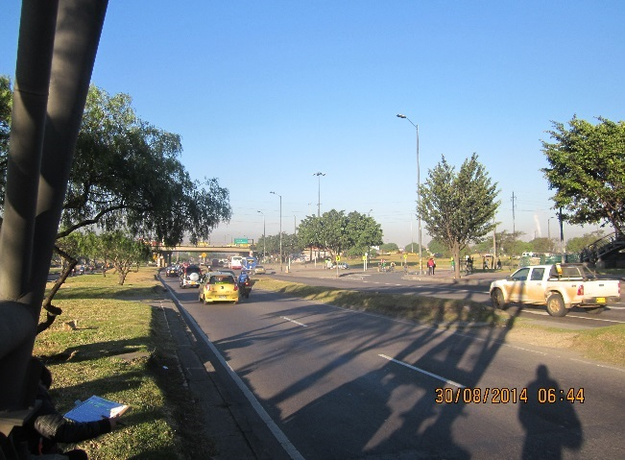 |  |  |  |  | 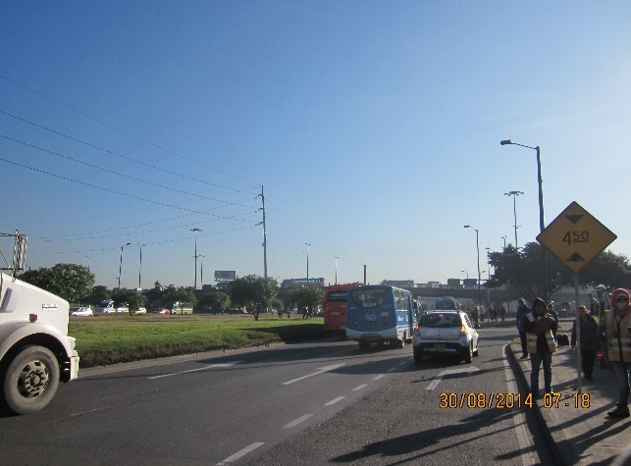

 |  | ACCESO NORTE |  |  |  |  | ACCESO SUR

 |  | 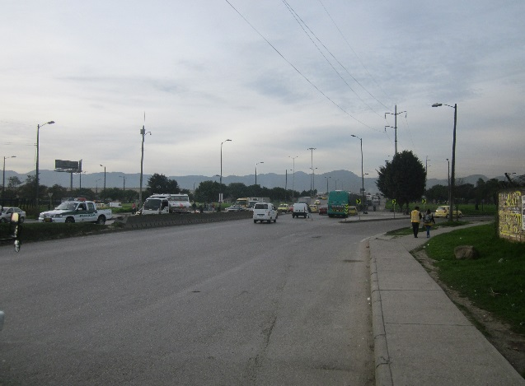 |  |  |  |  | 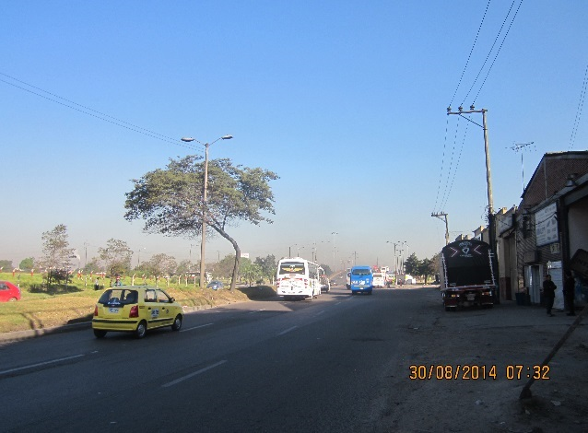

 |  | ACCESO OCCIDENTE |  |  |  |  | ACCESO ORIENTE

